太阳系区域
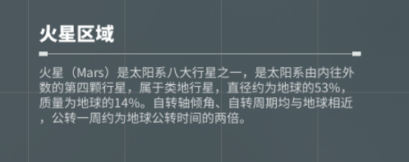
 | 区域 | 附属小区域自己制定 | LV1事件 | LV2事件 | LV3事件 | 区域名
强行封锁 | 太阳 |  |  |  |  | 区域描述
强行封锁 | 水星区域
强行封锁 | 金星区域
强行封锁 | 地球区域
 | 火星区域 |  | 10 | 5 | 3
 | 小行星带
 | 木星区域
 | 土星区域

 |  |  |  |  |  | 探索描述
 | 一开始部分区域强行封锁，其余自由探索
 |  | 后续逐步解锁

